关系图
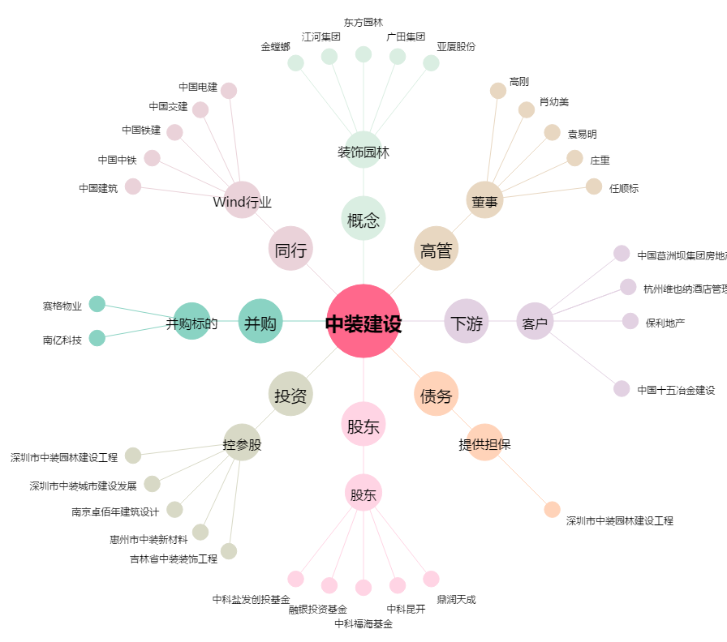
中装建设[002822.SZ] - 关系概览图

